Лист1
 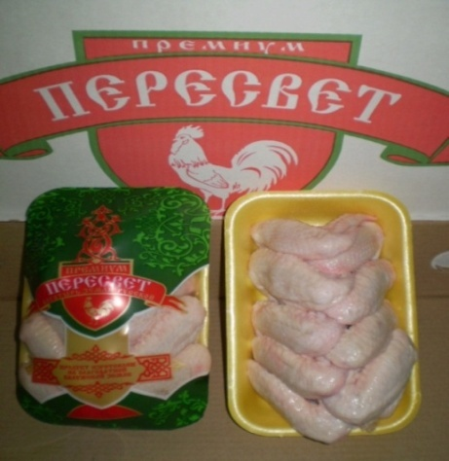 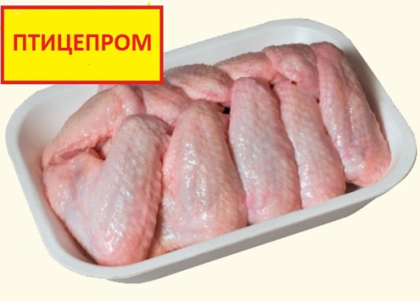 | ООО "Арктика"
 | Официальный дистрибьютор в Москве
 | ТМ "Птицепром"
 | ОХЛАЖДЕННАЯ ПРОДУКЦИЯ
 | 8-925-218-5907

Наименование |  | валом |  | на подложке

Бедро кур без хребта охл. |  | 119.00 |  | 126.00
Бедро кур с хребтом охл. |  | 97.00 |  | 104.00
Голень кур охл. |  | 103.00 |  | 110.00
Грудка кур н/к охл. |  | 144.00 |  | 151.00
Крыло кур охл. |  | 87.00 |  | 94.00
Окорочка кур с хребтом охл. |  | 99.00 |  | 106.00
Окорочка кур без хребта охл |  | 113.00 |  | 120.00
Окорочок без кости с кожей |  | 169.00 |  | 176.00
Суповой набор охл. |  | 33.00 |  | 40.00
Филе грудки кур без малой доли |  | 210.00 |  | 217.00
Филе грудки кур охл. |  | 186.00 |  | 193.00
Тушка ЦБ охлажденная |  | 98.50

 |  |  | 21.10.2015г.

